復習問題おみくじ
乱数 | あなたの運勢
1 |  | 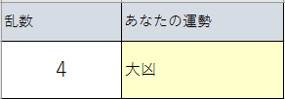

「乱数」を見て、0なら「大吉」、1なら「吉」、 2なら「末吉」、3なら「凶」、4なら「大凶」と表示するおみくじを作成する

復習問題BMI
身長 | 体重 | BMI | 判定結果
154 | 42

BMI(Body Mass Index)=体重(kg)/身長(m)^2
状態 指標
痩せ型 18.5未満
普通体重 18.5以上、25未満
肥満(1度) 25以上、30未満
肥満(2度) 30以上、35未満
肥満（3度） 35以上、40未満
肥満（4度） 40以上
表に身長と体重を入力したらBMIと判定結果が出るように式を入力せよ。
入力前は空白のままにせよ

復習問題閏年
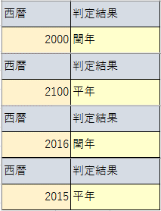
西暦 | 判定結果
2016

＜閏年＞
4で割りきれる年を閏年、ただし100で割り切れても400で割りきれない年は平年
表に西暦年を入力したら閏年判定をするように式を立てよ
また西暦欄に入力前は判定結果は空白のままにせよ
参考
mod(x,y)
x÷yの余りを返す

論理型
命題 | 条件式 | 結果 | 1 | データ型 | 例1 | 例2 | 例3
セル[E1]は1である | =E1=1 |  |  | 数値 | 1 | 3.1415926536 | -0.33333333333
セル[E1]は2である | =E1=2 |  |  | 文字列 | a | あ | falsu
セル[E1]は1より小さい | =E1<1 |  |  | 論理 | TRUE | FALSE
セル[E1]は１以上である | =E1>=１
AND(条件A, 条件B)
条件Aと条件Bを同時に満たすなら真（TRUE)、そうでなければ偽(FALSE)
OR(条件A, 条件B)
条件Aと条件Bどちらかを満たしたら真（TRUE)、そうでなければ偽(FALSE)
NOT(条件)
条件が真（TRUE)なら偽(FALSE)、偽(FALSE)なら真（TRUE)
セル[E1]は1ではない | =E1<>1
セル[E1]は"あ'である | =E1="あ"
セル[E1]は空白である | =E1=""
セル[E1]は1でなく、かつセル[E1]は2以下である | =AND(E1<>1,E1<=2)
セル[E1]は1でないか、またはセル[E1]は2以下である | =OR(E1<>1,E1<=2)
「セル[E1]は1でなく、かつセル[E1]は2以下である」の否定 | =NOT(AND(E1<>1,E1<=2))
「セル[E1]は1でないか、またはセル[E1]は2以下である」の否定 | =NOT(OR(E1<>1,E1<=2))

AND(論理式1,論理式2,…） | 論理積
OR(論理式1,論理式2,…） | 論理和
NOT(論理式) | 論理否定

論理積（AND条件、「かつ」） | TRUE | FALSE
TRUE | TRUE | FALSE
FALSE | FALSE | FALSE

論理和（OR条件、「または」） | TRUE | FALSE
TRUE | TRUE | TRUE
FALSE | TRUE | FALSE

論理型課題1
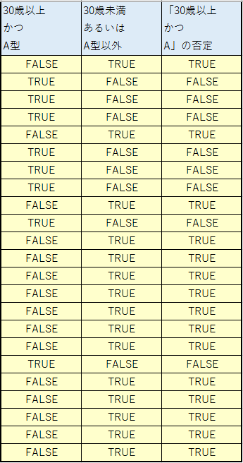
名前 | 年齢 | 血液型 | 30歳以上 かつ A型 | 30歳未満 あるいは A型以外 | 「30歳以上 かつ A」の否定
中澤 | 42 | O
石黒 | 37 | A
飯田 | 34 | A
安倍 | 34 | A
福田 | 31 | B
保田 | 35 | A
矢口 | 33 | A
市井 | 32 | A
後藤 | 30 | O
石川 | 31 | A
吉澤 | 31 | O
辻 | 28 | O
加護 | 28 | AB
高橋 | 29 | A
紺野 | 28 | B
小川 | 28 | O
新垣 | 27 | B
藤本 | 31 | A
亀井 | 27 | AB
道重 | 26 | A
田中 | 26 | O
久住 | 23 | A
光井 | 23 | O

条件に従って真偽判定を行え

論理型課題2
名前 | 一次試験 | 二次試験 | 一次試験、二次試験共に60以上なら合格 | 一次試験、二次試験どちらかが60以上なら合格
安倍 | 70 | 36
石川 | 44 | 80
後藤 | 85 | 75
松浦 | 52 | 65

条件に従って合否判定を行え
B2:B5→「一次試験」
C2:C5→「二次試験」

一次60以上
OR
二次60以上
一次60以上
AND
二次60以上

合格
不合格
合格
不合格

課題団体行動
今日現在の年齢と年代が表示されるように表を完成させてください。
「学校年齢」
15歳以下は「中学生」、18歳以下は「高校生」22歳以下は「大学生」23歳以上は「社会人」と表示せよ
「付き添い」
20歳以下で出身が「東京」以外の場合、「必要」と表示せよ
「移動」
「北海道」または「福岡」または「中国」出身の場合、「飛行機」それ以外は「鉄道」と表示せよ
名前 | 年齢 | 出身 | 学校年齢 | 付き添い | 移動
安倍 | 34 | 北海道
飯窪 | 20 | 東京
飯田 | 34 | 北海道
生田 | 18 | 福岡
石川 | 30 | 神奈川
石黒 | 37 | 北海道
石田 | 18 | 宮城
市井 | 31 | 千葉
尾形 | 17 | 大阪
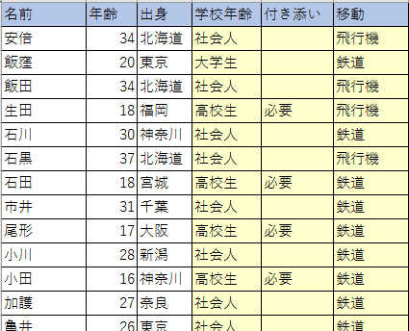
小川 | 28 | 新潟
小田 | 16 | 神奈川
加護 | 27 | 奈良
亀井 | 26 | 東京
久住 | 23 | 新潟
工藤 | 16 | 埼玉
後藤 | 30 | 東京
紺野 | 28 | 北海道
佐藤 | 16 | 北海道
鞘師 | 17 | 広島
鈴木 | 17 | 愛知
銭 | 24 | 中国
高橋 | 29 | 福井
田中 | 25 | 福岡
辻 | 28 | 東京
中澤 | 42 | 京都
新垣 | 27 | 神奈川
野中 | 16 | 静岡
羽賀 | 13 | 長野
福田 | 30 | 東京
譜久村 | 19 | 東京
藤本 | 30 | 北海道
牧野 | 15 | 愛知
道重 | 26 | 山口
光井 | 22 | 滋賀
矢口 | 32 | 神奈川
保田 | 34 | 千葉
吉澤 | 30 | 埼玉
李 | 27 | 中国

課題合否判定
名前 | 実技 | 筆記 | 基準A | 基準B
安倍 | 74 | 47
飯窪 | 66 | 100
飯田 | 48 | 60
基準A－実技・筆記ともに60点以上なら合格、そうでなければ不合格
基準B－実技・筆記いずれかが60点以上なら合格、そうでなければ不合格
この基準での合否判定を論理和・論理積を用いず、条件分岐のみを用いて行え。
生田 | 69 | 35
石川 | 77 | 59
石黒 | お休み | 60
石田 | 79 | 80
市井 | 60 | 53
小川 | 80 | 風邪
加護 | 58 | 59
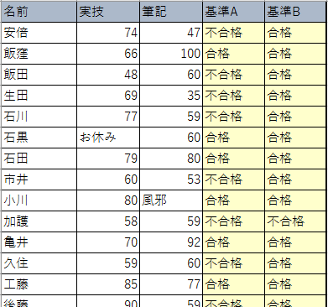
亀井 | 70 | 92
久住 | 59 | 60
工藤 | 85 | 77
後藤 | 90 | 59
紺野 | 87 | 78
佐藤 | 休み | 59
鞘師 | 42 | 60
鈴木 | 37 | 22
高橋 | 79 | 63
田中 | 55 | 58
銭 | 59 | 60
辻 | 94
中澤 | 45 | 25
新垣 | 54 | 79
福田 | 35 | 65
譜久村 | 40 | 56
藤本 | 79 | 欠 席
道重 | 45 | 23
光井 | 56 | 73
矢口 | 欠席 | 60
保田 | 49 | 50
吉澤 | 60 | 56
李 | 61 | 49

課題進級判定
下記条件に合わせた文字列が表示されるようにせよ
 | 学年末テスト結果表 |  |  |  | 合否判定(60以上合格) |  |  | 3教科とも合格 | 内２教科合格 | １教科合格
 | 名前 | 国語 | 数学 | 英語 | 国語 | 数学 | 英語 | 進級判定1 | 進級判定2 | 進級判定3
1 | 安倍 | 88 | 98 | 85
2 | 飯窪 | 24 | 29 | 41
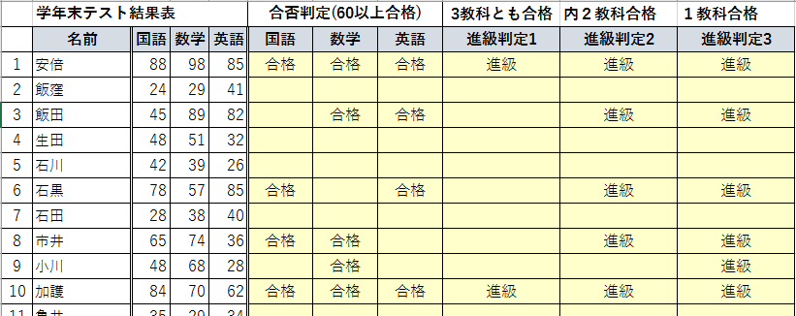
3 | 飯田 | 45 | 89 | 82
4 | 生田 | 48 | 51 | 32
5 | 石川 | 42 | 39 | 26
6 | 石黒 | 78 | 57 | 85
7 | 石田 | 28 | 38 | 40
8 | 市井 | 65 | 74 | 36
9 | 小川 | 48 | 68 | 28
10 | 加護 | 84 | 70 | 62
11 | 亀井 | 35 | 29 | 34
12 | 久住 | 57 | 75 | 75
13 | 工藤 | 76 | 86 | 50
14 | 後藤 | 74 | 64 | 76
15 | 紺野 | 56 | 85 | 90
16 | 佐藤 | 16 | 75 | 57
17 | 鞘師 | 65 | 46 | 56
18 | 鈴木 | 75 | 35 | 90
19 | 高橋 | 54 | 56 | 57
20 | 田中 | 75 | 53 | 63
21 | 銭 | 53 | 24 | 93
22 | 辻 | 45 | 61 | 80
23 | 中澤 | 51 | 20 | 53
24 | 新垣 | 64 | 53 | 60
25 | 福田 | 59 | 62 | 70
26 | 譜久村 | 90 | 29 | 34
27 | 藤本 | 72 | 57 | 50
28 | 道重 | 71 | 62 | 10
29 | 光井 | 64 | 60 | 62
30 | 矢口 | 100 | 56 | 74
31 | 保田 | 60 | 47 | 70
32 | 吉澤 | 74 | 68 | 59
33 | 李 | 50 | 69 | 40

 |  |  |  |  | 60点以上なら「合格」と表示 |  |  | 条件に合致すれば「進級」、そうでなければ空白
 |  |  |  |  | それ以外なら空白

IS-関数課題
基準A－実技・筆記ともに60点以上なら合格、そうでなければ不合格
基準B－実技・筆記いずれかが60点以上なら合格、そうでなければ不合格
※未受験項目があれば再試験
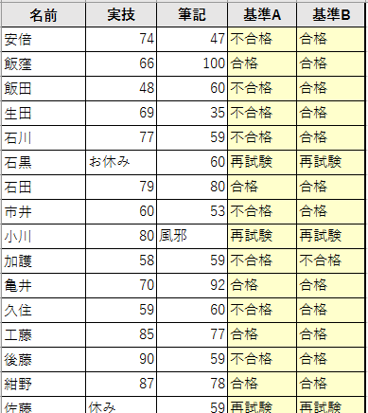
名前 | 実技 | 筆記 | 基準A | 基準B
安倍 | 74 | 47
飯窪 | 66 | 100
飯田 | 48 | 60
生田 | 69 | 35
石川 | 77 | 59
石黒 | お休み | 60
未受験項目なし
石田 | 79 | 80
市井 | 60 | 53
小川 | 80 | 風邪
加護 | 58 | 59
亀井 | 70 | 92
久住 | 59 | 60
実技
数値かつ60以上
AND/OR
筆記
数値かつ60以上
工藤 | 85 | 77
後藤 | 90 | 59
紺野 | 87 | 78
佐藤 | 休み | 59
鞘師 | 42 | 60
鈴木 | 37 | 22
高橋 | 79 | 63
田中 | 55 | 58
銭 | 59 | 60
辻 | 94
中澤 | 45 | 25
新垣 | 54 | 79
福田 | 35 | 65
合格
不合格
再試験
譜久村 | 40 | 56
藤本 | 79 | 欠 席
道重 | 45 | 23
光井 | 56 | 73
矢口 | 欠席 | 60
保田 | 49 | 50
吉澤 | 60 | 56
李 | 61 | 49

例題条件付き書式
名前 | 実技 | 筆記
安倍 | 74 | 47
飯窪 | 66 | 100
飯田 | 48 | 60
生田 | 69 | 35
石川 | 77 | 59
石黒 | 64 | 60
・実技の点数が平均点より下の点数については「濃い赤の文字、明るい赤の背景」に書式設定せよ。
・筆記の点数が60より大きい点数については「濃い黄色の文字、黄色の背景」に書式設定せよ。
・合格基準-実技・筆記どちらかが60点以上なら合格
この基準で不合格者の名前が入力されているセルの背景が薄いピンクになるように書式を設定せよ。
石田 | 79 | 80
市井 | 60 | 53
小川 | 80 | 60
加護 | 58 | 59
亀井 | 70 | 92
久住 | 59 | 60
工藤 | 85 | 77
後藤 | 90 | 59
紺野 | 87 | 78
佐藤 | 100 | 59
鞘師 | 42 | 60
鈴木 | 37 | 22
高橋 | 79 | 63
田中 | 55 | 58
銭 | 59 | 60
辻 | 94 | 79
中澤 | 45 | 25
新垣 | 54 | 79
福田 | 35 | 65
譜久村 | 40 | 56
藤本 | 79 | 欠席
道重 | 45 | 23
光井 | 56 | 73
矢口 | 欠席 | 60
保田 | 49 | 50
吉澤 | 60 | 56
李 | 61 | 49

課題血液型身長
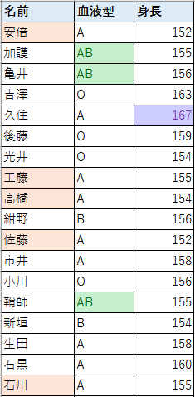
名前 | 血液型 | 身長
安倍 | A | 152
加護 | AB | 155
亀井 | AB | 156
吉澤 | O | 163
久住 | A | 167
後藤 | O | 159
光井 | O | 154
工藤 | A | 155
高橋 | A | 154
・B列（血液型）が「AB」であるセルが「濃い緑の文字、緑の背景」になるように書式設定せよ。
・C列（身長）が上位10％に入るセルが「濃い紫の文字、薄い紫の背景」になるように書式設定せよ。
身長が155以下で血液型が「A」であるA列（名前）のセルの背景が薄いピンクになるように書式設定せよ。
紺野 | B | 156
佐藤 | A | 152
市井 | A | 158
小川 | O | 156
鞘師 | AB | 155
新垣 | B | 154
生田 | A | 158
石黒 | A | 160
石川 | A | 155
石田 | O | 150
銭 | B | 153
中澤 | O | 158
辻 | O | 153
田中 | O | 152
藤本 | A | 156
道重 | A | 156
飯窪 | O | 160
飯田 | A | 167
譜久村 | O | 160
福田 | B | 149
保田 | A | 157
矢口 | A | 145
李 | O | 168
鈴木 | B | 152

総合課題
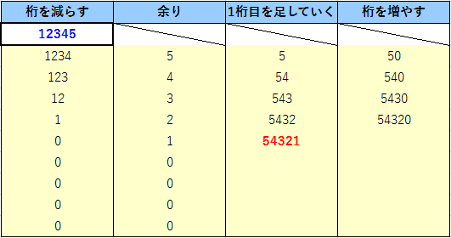
桁を減らす | 余り | 1桁目を足していく | 桁を増やす
12345
12345
1234
10で割る
(桁を減らす)
5
余り
10で割る
123
4
余り
50
10かける
(桁を増やす)
54
12
10で割る
余り
3
10かける
540
543
5430
10かける

セル[A2]に入力された自然数の桁を逆転させた自然数を生成したい。
その為の手順（「アルゴリズム」という）は図の通りである。
図を参考にして必要な数式をセルに書き込み、プログラムを完成させよ。
また答え（逆転させた数値）は赤文字太字で表示されるように「条件付き書式」を設定せよ。

